Trần Văn Duy
TEST CASE "ĐĂNG NHẬP"
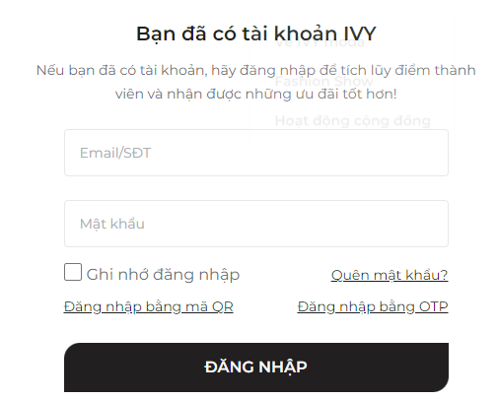

 |  |  |  | Passed | 14
 |  |  |  | Failed | 1
 |  |  |  | Not Run | 0
 |  |  |  | Not Completed | 0
 |  |  |  | Number of test cases | 12
Category | Test Case ID | Test Case Description | Test Procedures | Test Case Expected Result | Priority | Status
 |  |  | Steps to Perform
GUI | DN_001 | Check số lượng các Item | 1. Check số lượng các Item | 1. Hiển thị chính xác các items 1.1 Textbox: Nhập Email/SĐT 1.2 Textbox: Nhập Mật khẩu 1.3 Radiobuton: Ghi nhớ đăng nhập 1.4 Các lựa chọn khác: Quên mật khẩu, Đăng nhập bằng QR, Đăng nhập bằng OTP 1.5 Button: Đăng Nhập | Medium | Passed
 | DN_002 | Check tổng thể giao diện màn hình đánh giá sản phẩm | 1. Check bố cục, font chữ, chính tả, màu chữ | 1. Giao diện hiển thị trên màn hình đúng với thiết kế 1.1 Thông tin hiển thị lên màn hình đúng chính tả, cỡ chữ hiển thị chính xác 1.2 Vị trí item, button, label trên màn hình hiển thị đúng như thiết kế 1.3 Màu sắc, font size các item trên màn hình hiển thị chính xác | High | Passed
 | DN_003 | Check màn hình kích thước nhỏ | 1. Check màn hình kích thước nhỏ | 1. Tổng thể màn hình không bị tràn, lệch 1.1 Nội dung trong field nhập không bị tràn 1.2Các text mô tả / chú thích không bị chồng lên nhau, không bị cắt nội dung | High | Passed
 | DN_004 | Check item liên quan | 1. Check vị trí, kích thước, trạng thái, hành vi, giá trị mặc định | 1. Các vị trí sắp xếp phù hợp với label tương ứng 2. Kích thước button "Đăng nhập" phù hợp và dễ nhìn. 3. "Ghi nhớ đăng nhập" được chọn/bỏ chọn chính xác. 4. "Ghi nhớ đăng nhập" mặc định là chưa được tích. | High | Passed
 | DN_005 | Check item Text box | Check kích thước, vị trí, kiểu chữ | 1. Kích thước textbox phù hợp để nhập nội dung. 2. Vị trí textbox phù hợp . 3. Kiểu chữ textbox dễ đọc và thống nhất với giao diện chung. | Medium | Failed
 | DN_006 |  | Check hiển thị placeholder | 1. Hiển thị placeholder "Email/SĐT", "Mật khẩu" 2. Placeholder bị xóa khi user nhập giá trị vào textbox | Medium | Passed
 | DN_007 | Check item Button | Check trạng thái Button | 1. Khi hover chuột button "Đăng nhập" có sự thay đổi màu sắc. 2. Button ở trạng thái enable | Medium | Passed
 | DN_008 | Đa dạng trình duyệt | 1. Kiểm tra các biểu mẫu, màn hình, kích thước giao diện có thay đổi trên các trình duyệt khác nhau không | 1. Không có sự thay đổi về kích thước, biểu mẫu trên nhiều trình duyệt khác nhau | Medium | Passed
 | DN_009 | Toàn màn hình | 1. Kiểm tra phóng to, thu nhỏ | 1. Nội dung vẫn được đảm bảo 2. Các trường dữ liệu không bị đè, xếp chồng lên nhau | Medium | Passed
FUNCTION | DN_010 | Check hoạt động của item "Ghi nhớ đăng nhập" | Tích vào "Ghi nhớ đăng nhập" | 1. Khi tích vào hiện dấu tích. 2. Hệ thống lưu thông tin đăng nhập và sử dụng cho lần đăng nhập tiếp theo | Medium | Passed
 | DN_011 | Check Đăng nhập thành công | 1. Nhập Email/SĐT đã đăng ký 2. Nhập Mật khẩu hợp lệ với Email/SĐT đã đăng ký trên 3. Click button "Đăng nhập" | Đăng nhập thành công | Medium | Passed
 | DN_012 |  | 1. Click vào "Đăng nhập bằng mã QR" 2. Dùng điện thoại để quét mã | Đăng nhập thành công | Medium | Passed
 | DN_013 |  | 1. Click vào "Đăng nhập bằng OTP" 2. Điền SĐT, capcha vào Textbox tương ứng 3. Click button "Gửi đi" | 1. SĐT vừa nhập nhận được SMS 2. Đăng nhập thành công | Medium | Passed
 | DN_014 | Check Đăng nhập không thành công | 1. Không nhập Email/SĐT 2. Click button "Đăng nhập" | 1. Hiển thị thông báo " Lỗi! Vui lòng nhập đầy đủ thông tin đăng nhập" | Medium | Passed
 | DN_015 |  | 1. Nhập Email/SĐT sai/ chưa đăng ký 2. Click button "Đăng nhập" | 1. Hiển thị thông báo " Lỗi! Tên đăng nhập hoặc mật khẩu không hợp lệ" | Medium | Passed

TEST CASE "ĐĂNG KÝ"

 |  |  |  | Passed | 12
 |  |  |  | Failed | 1
 |  |  |  | Not Run | 0
 |  |  |  | Not Completed | 0
 |  |  |  | Number of test cases | 11
Category | Test Case ID | Test Case Description | Test Procedures | Test Case Expected Result | Priority | Status
 |  |  | Steps to Perform
GUI | DK_001 | Check số lượng các Item | 1. Check số lượng các Item | 1. Hiển thị chính xác các items 1.1 Textbox: Nhập thông tin khách hàng(Họ, tên, email, sđt, ngày sinh giới tính, địa chỉ) 1.2 Textbox: Nhập thông tin mật khẩu(Mật khẩu, nhập lại mật khẩu, nhập capcha) 1.3 Radiobuton: Đồng ý với các điều khoản của IVY, Đăng ký bản tin 1.4 Button: Đăng ký | Medium | Passed
 | DK_002 | Check tổng thể giao diện màn hình đánh giá sản phẩm | 1. Check bố cục, font chữ, chính tả, màu chữ | 1. Giao diện hiển thị trên màn hình đúng với thiết kế 1.1 Thông tin hiển thị lên màn hình đúng chính tả, cỡ chữ hiển thị chính xác 1.2 Vị trí item, button, label trên màn hình hiển thị đúng như thiết kế 1.3 Màu sắc, font size các item trên màn hình hiển thị chính xác | High | Passed
 | DK_003 | Check màn hình kích thước nhỏ | 1. Check màn hình kích thước nhỏ | 1. Tổng thể màn hình không bị tràn, lệch 1.1 Nội dung trong field nhập không bị tràn 1.2Các text mô tả / chú thích không bị chồng lên nhau, không bị cắt nội dung | High | Passed
 | DK_004 | Check item liên quan | 1. Check vị trí, kích thước, trạng thái, hành vi, giá trị mặc định | 1. Các vị trí sắp xếp phù hợp với label tương ứng 2. Kích thước button "Đăng ký" phù hợp và dễ nhìn. 3. "Đồng ý với các điều khoản của IVY", "Đăng ký bản tin" được chọn/bỏ chọn chính xác. 4. "Đồng ý với các điều khoản của IVY", "Đăng ký bản tin" mặc định là chưa được tích. | High | Passed
 | DK_005 | Check item Text box | Check kích thước, vị trí, kiểu chữ | 1. Kích thước textbox phù hợp để nhập nội dung. 2. Vị trí textbox phù hợp . 3. Kiểu chữ textbox dễ đọc và thống nhất với giao diện chung. | Medium | Failed
 |  |  | Check hiển thị placeholder | 1. Hiển thị placeholder để nhập thông tin khách hàng, thông tin mật khẩu 2. Placeholder bị xóa khi user nhập giá trị vào textbox | Medium | Passed
 | DK_006 | Check item Button | Check trạng thái Button | 1. Khi hover chuột button "Đăng Ký" có sự thay đổi màu sắc. 2. Button ở trạng thái enable | Medium | Passed
 | DK_007 | Đa dạng trình duyệt | 1. Kiểm tra các biểu mẫu, màn hình, kích thước giao diện có thay đổi trên các trình duyệt khác nhau không | 1. Không có sự thay đổi về kích thước, biểu mẫu trên nhiều trình duyệt khác nhau | Medium | Passed
 | DK_008 | Toàn màn hình | 1. Kiểm tra phóng to, thu nhỏ | 1. Nội dung vẫn được đảm bảo 2. Các trường dữ liệu không bị đè, xếp chồng lên nhau | Medium | Passed
FUNCTION | DK_009 | Check hoạt động của item "Ghi nhớ đăng nhập" | Tích vào "Đồng ý với điều khoản của IVY" "Đăng ký bản tin" | 1. Khi tích vào hiện dấu tích. 2. Hệ thống lưu thông tin đăng nhập và sử dụng cho lần đăng nhập tiếp theo | Medium | Passed
 | DK_010 | Check Đăng ký thành công | 1. Nhập thông tin khách hàng hợp lệ. 2. Nhập thông tin mật khẩu hợp lệ 3. Tích vào "Đồng ý với các điều khoản của IVY" 4. Click vào button "Đăng ký" | Đăng ký thành công | Medium | Passed
 | DK_011 | Check Đăng ký không thành công | 1. Không nhập thông tin khách hàng, thông tin mật khẩu 2. Click button "Đăng ký" | 1. Hiển thị thông báo " Lỗi! Vui lòng nhập họ tên..." | Medium | Passed
 | DK_012 |  | 1. Nhập thông tin khách hàng, thông tin mật khẩu không hợp lệ 2. Click button "Đăng Ký" | 1. Hiển thị thông báo lỗi, yêu cầu người dùng nhập lại | Medium | Passed

Nguyễn Thị Bích Ngọc
TEST CASE QUẢN LÝ GIỎ HÀNG
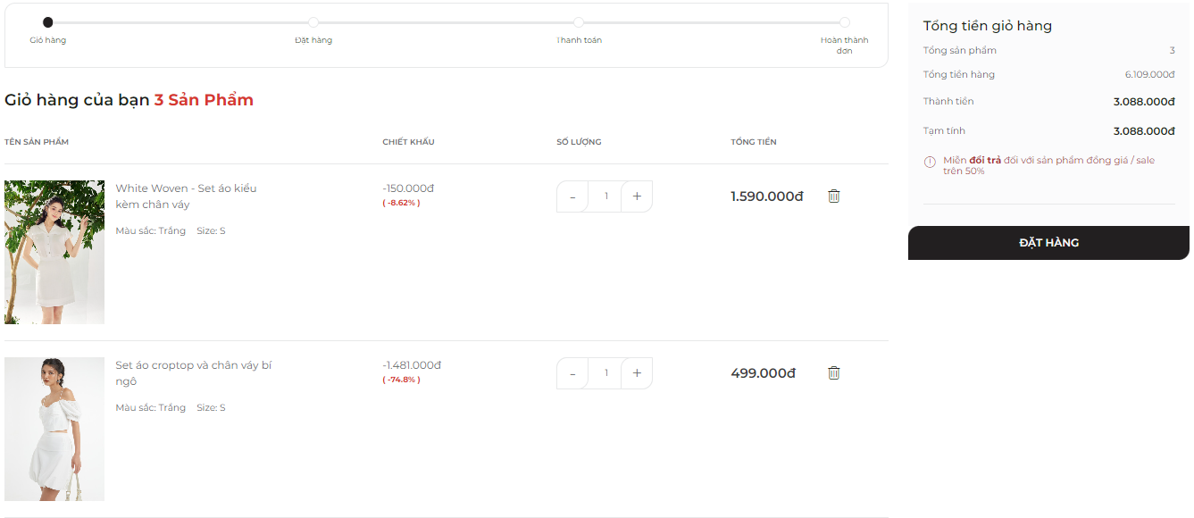
 |  |  |  | Passed | 21
 |  |  |  | Failed | 4
 |  |  |  | Not Run | 0
 |  |  |  | Not Completed | 0
 |  |  |  | Number of test cases | 25
Category | Test Case ID | Test Case Description | Test Procedures | Test Case Expected Result | Priority | Status
 |  |  | Steps to Perform
GUI | QLGH_001 | Tổng thể giao diện màn hình quản lý giỏ hàng | 1. Kiểm tra về bố cục, font chữ, chính tả, màu chữ | 1.1. Bố cục chung của form cân đối, hài hòa 1.2. Các label, checkbox có độ dài, rộng và khoảng cách bằng nhau 1.3. Các label có cùng loại font chữ, cỡ chữ, căn lề trái 1.4. Kiểm tra lỗi chính tả | High | Passed
 | QLGH_002 | Button "Đặt hàng", "Xóa" | 1. Kiểm tra khi hover chuột vào có gì thay đổi không 2. Căn chỉnh, phông chữ, giao diện hài hòa hay chưa 3. Bố cục ở các button phải cân đối, đúng, hài hòa 4. Hình khối đúng kích thước, ưa nhìn | 1. Khi hover chuột vào "Đặt hàng" có sự thay đổi màu sắc; hover chuột vào cả hai button, có nút bấm của bàn tay 2. Đúng font chữ 3. Khoảng cách, độ rộng, dài các button đúng 4. Cỡ chữ, màu sắc nội dung bên trong phù hợp, padding hợp lý | Medium | Passed
 | QLGH_003 | Textbox Điều chỉnh số lượng | 1. Căn chỉnh, phông chữ, giao diện hài hòa hay chưa 2. Bố cục ở các button, textbox phải cân đối, đúng, hài hòa 4. Hình khối đúng kích thước, ưa nhìn 5. Kiểm tra khi điền vào số có điều chỉnh được theo ý muốn mà không phải tăng giảm hay không | 1. Đúng font chữ 2. Khoảng cách, độ rộng, dài các button đúng 3. Cỡ chữ, màu sắc nội dung bên trong phù hợp, padding hợp lý 4. Không thay đổi được số lượng một cách nhanh chóng | Medium | Failed
 | QLGH_004 | Button "+", "-" | 1. Kiểm tra khi hover chuột vào có gì thay đổi không 2 Bố cục ở các button phải cân đối, đúng, hài hòa 3. Hình khối đúng kích thước, ưa nhìn 4. Kiểm tra khi kích vào button có điều chỉnh được số lượng theo ý muốn mà không phải gõ số lượng tăng giảm hay không | 1. Khi hover chuột có sự thay đổi là có nút bấm của bàn tay 2. Khoảng cách, độ rộng, dài các button đúng 3. Cỡ chữ, màu sắc nội dung bên trong phù hợp, padding hợp lý 4. Không thay đổi được số lượng sản phẩm | Medium | Failed
 | QLGH_005 | Kiểm tra tổng giá đơn hàng | 1. Kiểm tra về bố cục, font chữ, chính tả, màu chữ 2. Kiểm tra xem giá các sản phẩm có khớp với giá sản phẩm mà mình đã mua thật không | 1. Bố cục chung của form cân đối, hài hòa 2.Giá sản phẩm khớp với giá sản phẩm đã mua thật | High | Passed
 | QLGH_006 | Button "Tiếp tục mua hàng" | 1. Kiểm tra khi hover chuột vào có gì thay đổi không 2 Bố cục button phải cân đối, đúng, hài hòa 3. Hình khối đúng kích thước, ưa nhìn | 1. Khi hover chuột có sự thay đổi màu sắc, có nút bấm của bàn tay 2. Khoảng cách, độ rộng, dài các button đúng 3. Cỡ chữ, màu sắc nội dung bên trong phù hợp, padding hợp lý | High | Passed
 | QLGH_007 | Toàn màn hình | 1. Kiểm tra phóng to, thu nhỏ | 1.1. Nội dung vẫn được đảm bảo 1.2. Các trường dữ liệu không bị đè, xếp chồng lên nhau | High | Passed
FUNCTION | QLGH_008 | Kiểm tra hoạt động của button chỉnh sửa số lượng | 1. Chọn một sản phẩm để sửa số lượng 2. Kích button + để tăng số lượng 3. Kích button - để giảm số lượng | 1. Khi kích vào button +, xuất hiện thông báo đã thêm sản phẩm vào giỏ hàng thành công 2. Khi kích vào button -, xuất hiện thông báo đã xóa sản phẩm 3. Số lượng sản phẩm của sản phẩm được chọn không thay đổi 4. Số lượng sản phẩm của giỏ hàng thay đổi khớp với sự thay đổi | Medium | Passed
 | QLGH_009 | Kiểm tra hoạt động của textbox chỉnh sửa số lượng thành công | 1. Chọn một sản phẩm để sửa số lượng 2. Kích vào textbox 3. Nhập số lượng sản phẩm là 2 | 1. Sau khi nhập số lượng, hiển thị thông báo đã thêm 1 sản phẩm tương ứng vào giỏ hàng thành công tương ứng với số lượng vừa nhập 2. Số lượng sản phẩm của sản phẩm được chọn không thay đổi 3. Số lượng sản phẩm của giỏ hàng thay đổi khớp với sự thay đổi | Medium | Passed
 | QLGH_0010 | Kiểm tra hoạt động của textbox chỉnh sửa số lượng không thành công | 1. Chọn một sản phẩm để sửa số lượng 2. Kích vào textbox 3. Nhập số lượng sản phẩm là 1 4. Nhập rỗng 5. Nhập lại số lượng sản phẩm là 1 6. Nhập số lượng thỏa mãn là 2 7. Nhập lại số lượng sản phẩm là 1 | 1. Sau khi nhập 1, lần nhập đầu, màn hình không hiển thị bất kì sự thay đổi gì. 2. Sau khi nhập rỗng, màn hình hiển thị thông báo "Số lượng sản phẩm không được nhỏ hơn 1!" 3. Sau khi nhập lại số lượng là 1, màn hình hiển thị thông báo "Số lượng sản phẩm không hợp lệ" 4. Sau khi nhập lại số lượng là 2, màn hình thêm sản phẩm mới tương ứng. 5. Sau khi nhập lại số lượng 1, màn hình không hiển thị bất kì sự thay đổi gì | Medium | Failed
 | QLGH_0011 |  | 1. Chọn một sản phẩm để sửa số lượng 2. Kích vào textbox 3. Nhập vào giá trị 0 | 1. Sau khi nhập số lượng là 0, màn hình hiển thị thông báo "Số lượng sản phẩm không được nhỏ hơn 1!" 2. Số lượng sản phẩm của sản phẩm được chọn không thay đổi | Medium | Passed
 | QLGH_0012 |  | 1. Chọn một sản phẩm để sửa số lượng 2. Kích vào textbox 3. Nhập "" | 1. Khi để trống textbox, hiển thị thông báo số lượng sản phẩm không được nhỏ hơn 1 2. Số lượng sản phẩm của sản phẩm được chọn không thay đổi | Medium | Passed
 | QLGH_0013 |  | 1. Chọn một sản phẩm để sửa số lượng 2. Kích vào textbox 3. Nhập chữ cái bất kì | 1. Textbox không cho phép nhập chữ, chỉ cho phép nhập chữ | Medium | Passed
 | QLGH_0014 | Kiểm tra hoạt động của button "Xóa" | 1. Chọn một sản phẩm để xóa 2. Kích vào button "Xóa" | 1. Khi kích vào button "Xóa", màn hình hiển thị thông báo xác nhận xóa 2.1. Kích vào button "OK", màn hình hiển thị thông báo đã xóa sản phẩm 2.2. Số lượng sản phẩm trong giỏ hàng không được cập nhật nhanh chóng 3. Kích vào button "Cancel", giỏ hàng giữ nguyên trạng thái | Medium | Failed
 | QLGH_0015 | Kiểm tra hoạt động của button "Tiếp tục mua hàng" | 1. Kích vào button 2. Kiểm tra xem màn hình có điều hướng đến trang vừa truy cập trước đó không | 1. Khi click vào button, màn hình chuyển hướng sang trang vừa truy cập trước đó | High | Passed
 | QLGH_0016 | Kiểm tra hoạt động của button "Đặt hàng" | 1. Kích vào button 2. Kiểm tra xem màn hình có điều hướng đến trang Đặt hàng không | 1. Khi click vào button, màn hình chuyển hướng sang trang Đặt hàng | High | Passed
COOKIES | QLGH_0017 | Kiểm tra cookies có lưu thông tin của giỏ hàng trong phiên làm việc trước đó | 1. Truy cập vào Postman 2. Lấy các cookies của trang web bằng cách tạo request Get với endpoints: https://ivymoda.com/ 2. Tạo request Get với endpoints: https://ivymoda.com/thanhtoan/giohang 3. Kiểm tra xem giỏ hàng có lưu các thông tin của giỏ hàng không | 1. Hiển thị trạng thái 200 OK 2. Giỏ hàng chứa sản phẩm đã có trước đó | High | Passed
 | QLGH_0018 | Kiểm tra hoạt động thêm một sản phẩm mới thành công vào giỏ hàng trong phiên làm việc | 1. Tạo một request Post với endpoints: https://ivymoda.com/ajax/add-to-cart 2. Thêm dữ liệu api 3. Thêm id session vào header 4. Kiểm tra xem giỏ hàng đã thêm sản phẩm đó chưa | 1. Hiển thị trạng thái 200 OK 2. Hiển thị thông báo: "Đã thêm vào giỏ hàng thành công" | High | Passed
 | QLGH_0019 | Kiểm tra hoạt động thêm một sản phẩm mới không thành công vào giỏ hàng trong phiên làm việc | 1. Tạo một request Post với endpoints: https://ivymoda.com/ajax/add-to-cart 2. Thêm dữ liệu api với product_sub_quantity=0 3. Thêm id session vào header 4. Kiểm tra xem giỏ hàng đã thêm sản phẩm đó chưa | 1. Hiển thị trạng thái 200 OK 2. Hiển thị thông báo: "Số lượng sản phẩm không hợp lệ" | High | Passed
 | QLGH_0020 |  | 1. Tạo một request Post với endpoints: https://ivymoda.com/ajax/add-to-cart 2. Thêm dữ liệu api với product_sub_quantity=-1 3. Thêm id session vào header 4. Kiểm tra xem giỏ hàng đã thêm sản phẩm đó chưa | 1. Hiển thị trạng thái 200 OK 2. Hiển thị thông báo: "Số lượng sản phẩm không hợp lệ" | High | Passed
 | QLGH_0021 |  | 1. Tạo một request Post với endpoints: https://ivymoda.com/ajax/add-to-cart 2. Thêm dữ liệu api với product_sub_quantity="a" 3. Thêm id session vào header 4. Kiểm tra xem giỏ hàng đã thêm sản phẩm đó chưa | 1. Hiển thị trạng thái 200 OK 2. Hiển thị thông báo: "Số lượng sản phẩm không hợp lệ" | High | Passed
 | QLGH_0022 | Kiểm tra hoạt động sửa số lượng sản phẩm trong giỏ hàng trong phiên làm việc | 1. Tạo một request Post với endpoints: https://ivymoda.com/ajax/add-to-cart 2. Thêm dữ liệu json 3. Thêm id session vào header 4. Kiểm tra xem giỏ hàng đã thêm sản phẩm đó chưa | 1. Hiển thị trạng thái 200 OK 2. Hiển thị thông báo: "Đã thêm vào giỏ hàng thành công" | High | Passed
 | QLGH_0023 | Kiểm tra hoạt động xóa sản phẩm vào giỏ hàng trong phiên làm việc | 1. Tạo một request Post với endpoints: https://ivymoda.com/ajax/remove-from-cart 2. Thêm dữ liệu json 3. Thêm id session vào header 4. Kiểm tra xem giỏ hàng đã xóa sản phẩm đó chưa | 1. Hiển thị trạng thái 200 OK 2. Hiển thị thông báo: "Đã xóa sản phẩm" | High | Passed
 | QLGH_0024 | Kiểm tra hoạt động của trang web khi thêm một cookies | 1. Thêm một cookies mới 2. Kiểm tra xem hoạt động của trang web có được lưu lại không | 1. Trang web hiển thị các hoạt động trước đó của người dùng trên trang web | High | Passed
 | QLGH_0025 | Kiểm tra hoạt động của trang web khi xóa một cookies | 1. Xóa một cookies 2. Kiểm tra xem hoạt động của trang web có được lưu lại không | 1. Trang web hiển thị các hoạt động trước đó của người dùng trên trang web | High | Passed

Nguyễn Tiến Tú Anh
TEST CASE Tìm Kiếm Sản Phẩm
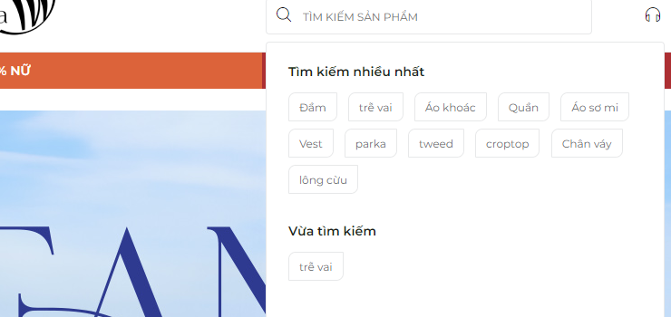 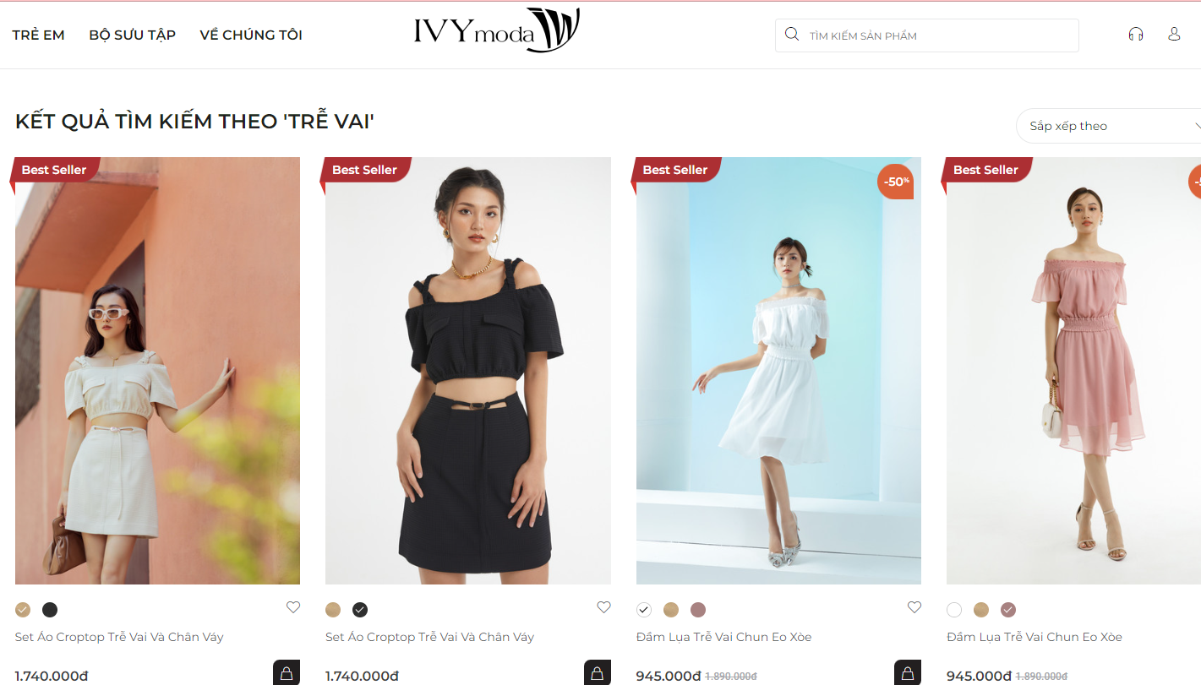
 |  |  |  | Passed | 6
 |  |  |  | Failed | 1
 |  |  |  | Not Run | 0
 |  |  |  | Not Completed | 0
 |  |  |  | Number of test cases | 7
Category | Test Case ID | Test Case Description | Test Procedures | Test Case Expected Result | Priority | Status
 |  |  | Steps to Perform
GUI | TKSP_001 | Tổng thể giao diện khung tìm kiếm | 1. Kiểm tra về bố cục, font chữ, chính tả, màu chữ | 1.1. Bố cục chung của form cân đối, hài hòa 1.2. Các label, checkbox có độ dài, rộng và khoảng cách bằng nhau 1.3. Các label có cùng loại font chữ, cỡ chữ, căn lề trái 1.4. Kiểm tra lỗi chính tả | High | Passed
 | TKSP_002 | Check khung tìm kiếm | 1. Kiểm tra khi hover chuột vào có gì thay đổi không 2. Căn chỉnh, phông chữ, giao diện hài hòa hay chưa 3. Bố cục ở các button phải cân đối, đúng, hài hòa 4. Hình khối đúng kích thước, ưa nhìn | 1. Khi hover chuột vào khung tìm kiếm có hiện ra khung tìm kiếm nhiều nhất ; hover chuột vào cả hai button, có nút bấm của bàn tay 2. Đúng font chữ 3. Khoảng cách, độ rộng, dài các button đúng 4. Cỡ chữ, màu sắc nội dung bên trong phù hợp, padding hợp lý | Medium | Passed
 | TKSP_003 | Check button ở mục gợi ý | 1.Kiểm tra khi hover chuột có thay đổi gì không | 1.Khi hover chuột xuất hiện hình để nhận biết | Medium | Passed
 | TKSP_004 | Check độ chính xác của sản phẩm được tìm kiếm | 1.Kiểm tra có đúng với loại đang tim kiếm không 2.Có nhiều về số lượng không | 1. Hiển thị đúng thứ đang tìm kiếm 2. Số lượng thùy theo mẫu, đủ | Medium | PPassed
 | TKSP_005 | Check thông bao khi thông tin tìm kiếm không hợp lệ | 1.Kiểm tra xem hệ thống sẽ hiện thị thông báo không | 1. Nội dụng không trùng khớp sẽ thông báo "Không tìm thấy kết quả phù hợp" | High | Passed
 | TKSP_006 | Check khi thông tin tìm kiếm bị lặp từ | 1. Kiểm tra hệ thống có thể nhận ra được thông tin tìm kiếm bị nhiễu không | 1. Không thể tìm kiếm khi tra từ "Đầm đầm" | Medium | Failed
FUNCTION | TKSP_007 | Hiện thị nục "vừa tìm kiếm" | Kiểm tra tính chính xác | thông tin hiển thị chính xác với mục tìm kiếm trước đó | HHigh | Passed

